P1
四日市税関支署管内（三重県） 貿易概況

【当年】 |  |  |  |  |  |  |  |  |  |  |  |  |  |  |  | （単位：百万円、％）
区 分 |  |  |  | 三 重 県 |  |  |  |  |  |  |  |  | 名古屋税関 |  | 全 国
 |  |  |  |  |  |  | 四日市港 |  |  |  | 津港
輸 出 額 |  |  |  | 1,103,429 |  |  | 1,053,984 |  |  |  | 49,445 |  | 21,660,418 |  | 98,186,017
 |  | 前年同期比 |  | 121.3 |  |  | 122.9 |  |  |  | 95.3 |  | 111.7 |  | 118.2
 |  | 全 国 比 |  | 1.1 |  |  | 1.1 |  |  |  | 0.1 |  | 22.1 |  | －
輸 入 額 |  |  |  | 2,648,148 |  |  | 2,514,443 |  |  |  | 133,705 |  | 13,875,767 |  | 118,157,317
 |  | 前年同期比 |  | 164.9 |  |  | 165.7 |  |  |  | 151.5 |  | 140.8 |  | 139.2
 |  | 全 国 比 |  | 2.2 |  |  | 2.1 |  |  |  | 0.1 |  | 11.7 |  | －
輸 出 入 額 |  |  |  | 3,751,577 |  |  | 3,568,427 |  |  |  | 183,150 |  | 35,536,186 |  | 216,343,334
 |  | 前年同期比 |  | 149.2 |  |  | 150.3 |  |  |  | 130.7 |  | 121.5 |  | 128.8
 |  | 全 国 比 |  | 1.7 |  |  | 1.6 |  |  |  | 0.1 |  | 16.4 |  | －
差引額（▲は輸入超過） |  |  |  | ▲ 1,544,719 |  |  | ▲ 1,460,459 |  |  |  | ▲ 84,260 |  | 7,784,651 |  | ▲ 19,971,300
 |  | 前年同期比 |  | 221.8 |  |  | 221.3 |  |  |  | 231.8 |  | 81.6 |  | 11倍

【推移】 |  |  |  |  |  |  |  |  |  |  |  |  |  |  |  | （単位：百万円、％）
期 間 |  | 輸 出 額 |  |  | 輸 入 額 |  |  |  | 輸出入額 |  |  |  | 差引額(▲は輸入超過）
 |  | 金 額 |  | 前 年 同期比 | 金 額 |  |  | 前 年 同期比 | 金 額 |  |  | 前 年 同期比 | 金 額 |  |  | 前 年 同期比
平成25年 |  |  | 1,131,212 | 111.5 |  | 2,252,971 |  | 109.5 |  | 3,384,183 |  | 110.1 | ▲ 1,121,759 |  |  | 107.6
平成26年 |  |  | 1,085,806 | 96.0 |  | 2,501,725 |  | 111.0 |  | 3,587,531 |  | 106.0 | ▲ 1,415,920 |  |  | 126.2
平成27年 |  |  | 993,151 | 91.5 |  | 1,736,118 |  | 69.4 |  | 2,729,269 |  | 76.1 | ▲ 742,966 |  |  | 52.5
平成28年 |  |  | 830,706 | 83.6 |  | 1,187,276 |  | 68.4 |  | 2,017,982 |  | 73.9 | ▲ 356,570 |  |  | 48.0
平成29年 |  |  | 803,912 | 96.8 |  | 1,426,388 |  | 120.1 |  | 2,230,300 |  | 110.5 | ▲ 622,476 |  |  | 174.6
平成30年 |  |  | 858,881 | 106.8 |  | 1,793,824 |  | 125.8 |  | 2,652,705 |  | 118.9 | ▲ 934,943 |  |  | 150.2
令和元年 |  |  | 907,727 | 105.7 |  | 1,657,746 |  | 92.4 |  | 2,565,474 |  | 96.7 | ▲ 750,019 |  |  | 80.2
令和2年 |  |  | 772,291 | 85.1 |  | 1,146,308 |  | 69.1 |  | 1,918,599 |  | 74.8 | ▲ 374,018 |  |  | 49.9
令和3年 |  |  | 909,410 | 117.8 |  | 1,605,736 |  | 140.1 |  | 2,515,146 |  | 131.1 | ▲ 696,325 |  |  | 186.2
令和4年 |  |  | 1,103,429 | 121.3 |  | 2,648,148 |  | 164.9 |  | 3,751,577 |  | 149.2 | ▲ 1,544,719 |  |  | 221.8
令和4年 | １月 |  | 83,561 | 123.2 |  | 162,803 |  | 160.3 |  | 246,364 |  | 145.4 |  | ▲ 79,243 |  | 235.0
 | ２月 |  | 86,502 | 132.7 |  | 194,438 |  | 152.3 |  | 280,940 |  | 145.7 |  | ▲ 107,936 |  | 172.8
 | ３月 |  | 93,994 | 127.4 |  | 173,765 |  | 137.8 |  | 267,759 |  | 134.0 |  | ▲ 79,771 |  | 152.5
 | ４月 |  | 89,750 | 118.5 |  | 228,007 |  | 178.1 |  | 317,758 |  | 156.0 |  | ▲ 138,257 |  | 264.5
 | ５月 |  | 93,884 | 154.2 |  | 214,385 |  | 193.6 |  | 308,269 |  | 179.6 |  | ▲ 120,501 |  | 241.9
 | ６月 |  | 93,855 | 116.9 |  | 214,757 |  | 227.5 |  | 308,613 |  | 176.6 |  | ▲ 120,902 |  | 859.0
 | ７月 |  | 96,234 | 131.0 |  | 234,043 |  | 225.9 |  | 330,278 |  | 186.6 |  | ▲ 137,809 |  | 456.8
 | ８月 |  | 90,275 | 148.6 |  | 298,178 |  | 179.2 |  | 388,453 |  | 171.0 |  | ▲ 207,902 |  | 196.8
 | ９月 |  | 103,988 | 146.3 |  | 268,185 |  | 176.6 |  | 372,173 |  | 166.9 |  | ▲ 164,197 |  | 203.3
 | 10月 |  | 99,980 | 119.7 |  | 222,950 |  | 170.0 |  | 322,930 |  | 150.5 |  | ▲ 122,970 |  | 258.3
 | 11月 |  | 88,626 | 95.7 |  | 199,986 |  | 118.0 |  | 288,612 |  | 110.1 |  | ▲ 111,360 |  | 144.9
 | 12月 |  | 82,779 | 79.4 |  | 236,651 |  | 121.5 |  | 319,430 |  | 106.8 |  | ▲ 153,872 |  | 169.9
・令和3年以前：確定値
・令和4年：輸出の11月分並びに輸入、輸出入及び差引の10月分以前は、確報値

【推移グラフ】
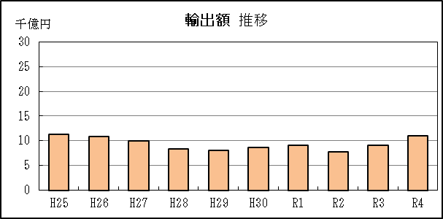
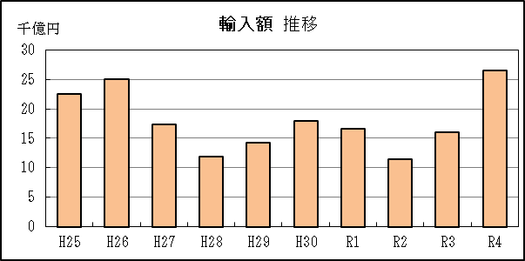

P5
四日市港 貿易概況

【当年】 |  |  |  |  |  |  |  |  |  |  |  |  |  |  |  |  | （単位：百万円、％）
区 分 |  | 輸 出 額 |  |  |  | 輸 入 額 |  |  |  | 輸出入額 |  |  |  | 差引額(▲は輸入超過）
 |  | 前年同期比 |  | 管内比 |  | 前年同期比 |  | 管内比 |  | 前年同期比 |  | 管内比 |  | 前年同期比 |  | 管内比
四日市港 |  |  | 1,053,984 |  |  |  | 2,514,443 |  |  |  | 3,568,427 |  |  |  | ▲ 1,460,459
 |  | 122.9 |  | 4.9 |  | 165.7 |  | 18.1 |  | 150.3 |  | 10.0 |  | 221.3 |  | －
名古屋税関 管 内 |  |  | 21,660,418 |  |  |  | 13,875,767 |  |  |  | 35,536,186 |  |  |  | 7,784,651
 |  | 111.7 |  | － |  | 140.8 |  | － |  | 121.5 |  | － |  | 81.6 |  | －

【推移】 |  |  |  |  |  |  |  |  |  |  |  |  |  |  |  |  | （単位：百万円、％）
期 間 |  | 輸 出 額 |  |  |  | 輸 入 額 |  |  |  | 輸出入額 |  |  |  | 差引額(▲は輸入超過）
 |  | 金 額 |  |  | 前 年 同期比 | 金 額 |  |  | 前 年 同期比 | 金 額 |  |  | 前 年 同期比 | 金 額 |  |  | 前 年 同期比
平成25年 |  |  | 1,039,647 |  | 114.3 |  | 2,168,100 |  | 110.4 |  | 3,207,747 |  | 111.6 | ▲ 1,128,452 |  |  | 107.1
平成26年 |  |  | 1,006,881 |  | 96.8 |  | 2,406,144 |  | 111.0 |  | 3,413,025 |  | 106.4 | ▲ 1,399,262 |  |  | 124.0
平成27年 |  |  | 923,352 |  | 91.7 |  | 1,662,309 |  | 69.1 |  | 2,585,661 |  | 75.8 | ▲ 738,957 |  |  | 52.8
平成28年 |  |  | 795,944 |  | 86.2 |  | 1,127,307 |  | 67.8 |  | 1,923,251 |  | 74.4 | ▲ 331,363 |  |  | 44.8
平成29年 |  |  | 802,602 |  | 100.8 |  | 1,365,256 |  | 121.1 |  | 2,167,858 |  | 112.7 | ▲ 562,654 |  |  | 169.8
平成30年 |  |  | 836,362 |  | 104.2 |  | 1,718,812 |  | 125.9 |  | 2,555,174 |  | 117.9 | ▲ 882,450 |  |  | 156.8
令和元年 |  |  | 836,059 |  | 100.0 |  | 1,586,859 |  | 92.3 |  | 2,422,917 |  | 94.8 | ▲ 750,800 |  |  | 85.1
令和2年 |  |  | 725,204 |  | 86.7 |  | 1,075,265 |  | 67.8 |  | 1,800,469 |  | 74.3 | ▲ 350,061 |  |  | 46.6
令和3年 |  |  | 857,502 |  | 118.2 |  | 1,517,483 |  | 141.1 |  | 2,374,986 |  | 131.9 | ▲ 659,981 |  |  | 188.5
令和4年 |  |  | 1,053,984 |  | 122.9 |  | 2,514,443 |  | 165.7 |  | 3,568,427 |  | 150.3 | ▲ 1,460,459 |  |  | 221.3
令和4年 | １月 |  | 80,150 |  | 131.3 |  | 154,316 |  | 160.4 |  | 234,466 |  | 149.1 |  | ▲ 74,166 |  | 211.0
 | ２月 |  | 83,144 |  | 141.2 |  | 186,948 |  | 154.4 |  | 270,092 |  | 150.0 |  | ▲ 103,804 |  | 166.9
 | ３月 |  | 90,393 |  | 124.3 |  | 168,310 |  | 141.0 |  | 258,703 |  | 134.7 |  | ▲ 77,917 |  | 166.8
 | ４月 |  | 82,070 |  | 119.4 |  | 217,077 |  | 178.9 |  | 299,147 |  | 157.4 |  | ▲ 135,006 |  | 256.8
 | ５月 |  | 89,358 |  | 150.5 |  | 201,203 |  | 191.1 |  | 290,561 |  | 176.5 |  | ▲ 111,845 |  | 243.7
 | ６月 |  | 93,855 |  | 128.1 |  | 200,873 |  | 233.9 |  | 294,729 |  | 185.2 |  | ▲ 107,018 |  | 848.7
 | ７月 |  | 96,234 |  | 145.9 |  | 221,663 |  | 217.4 |  | 317,898 |  | 189.3 |  | ▲ 125,429 |  | 348.3
 | ８月 |  | 83,896 |  | 140.2 |  | 286,843 |  | 186.3 |  | 370,740 |  | 173.4 |  | ▲ 202,947 |  | 215.6
 | ９月 |  | 103,988 |  | 146.3 |  | 254,212 |  | 177.3 |  | 358,200 |  | 167.0 |  | ▲ 150,224 |  | 207.8
 | 10月 |  | 93,173 |  | 120.5 |  | 209,217 |  | 173.4 |  | 302,390 |  | 152.7 |  | ▲ 116,043 |  | 267.9
 | 11月 |  | 81,464 |  | 91.7 |  | 191,028 |  | 118.3 |  | 272,493 |  | 108.9 |  | ▲ 109,564 |  | 150.7
 | 12月 |  | 76,257 |  | 75.9 |  | 222,754 |  | 119.2 |  | 299,011 |  | 104.1 |  | ▲ 146,497 |  | 169.6
・令和3年以前：確定値
・令和4年：輸出の11月分並びに輸入、輸出入及び差引の10月分以前は、確報値
・管内比とは、四日市港が名古屋税関管内に占める割合
・四日市港には、平成29年1月から尾鷲出張所における通関分を含む

【推移グラフ】
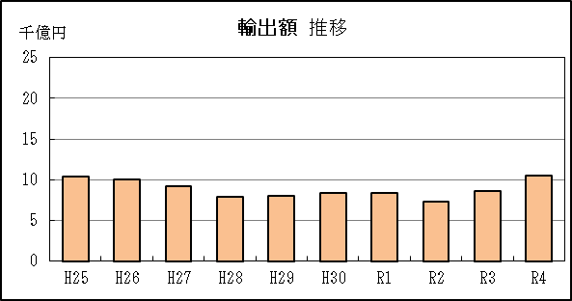
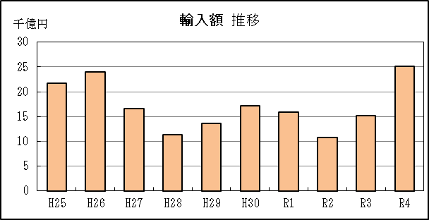

P9
津港 貿易概況

【当年】 |  |  |  |  |  |  |  |  |  |  |  |  |  |  |  |  | （単位：百万円、％）
区 分 |  | 輸 出 額 |  |  |  | 輸 入 額 |  |  |  | 輸出入額 |  |  |  | 差引額(▲は輸入超過）
 |  | 前年同期比 |  | 管内比 |  | 前年同期比 |  | 管内比 |  | 前年同期比 |  | 管内比 |  | 前年同期比 |  | 管内比
津港 |  |  | 49,445 |  |  |  | 133,705 |  |  |  | 183,150 |  |  |  | ▲ 84,260
 |  | 95.3 |  | 0.2 |  | 151.5 |  | 1.0 |  | 130.7 |  | 0.5 |  | 231.8 |  | －
名古屋税関 管 内 |  |  | 21,660,418 |  |  |  | 13,875,767 |  |  |  | 35,536,186 |  |  |  | 7,784,651
 |  | 111.7 |  | － |  | 140.8 |  | － |  | 121.5 |  | － |  | 81.6 |  | －

【推移】 |  |  |  |  |  |  |  |  |  |  |  |  |  |  |  |  | （単位：百万円、％）
期 間 |  | 輸 出 額 |  |  |  | 輸 入 額 |  |  |  | 輸出入額 |  |  |  | 差引額(▲は輸入超過）
 |  | 金 額 |  |  | 前 年 同期比 | 金 額 |  |  | 前 年 同期比 | 金 額 |  |  | 前 年 同期比 | 金 額 |  |  | 前 年 同期比
平成25年 |  |  | 91,564 |  | 87.2 |  | 72,263 |  | 111.8 |  | 163,827 |  | 96.6 |  | 19,301 |  | 47.8
平成26年 |  |  | 78,924 |  | 86.2 |  | 82,145 |  | 113.7 |  | 161,069 |  | 98.3 |  | ▲ 3,221 |  | －
平成27年 |  |  | 69,799 |  | 88.4 |  | 71,084 |  | 86.5 |  | 140,883 |  | 87.5 |  | ▲ 1,285 |  | 39.9
平成28年 |  |  | 34,728 |  | 49.8 |  | 59,658 |  | 83.9 |  | 94,386 |  | 67.0 |  | ▲ 24,930 |  | 19倍
平成29年 |  |  | 1,310 |  | 3.8 |  | 61,132 |  | 102.5 |  | 62,442 |  | 66.2 |  | ▲ 59,823 |  | 240.0
平成30年 |  |  | 22,519 |  | 17倍 |  | 75,012 |  | 122.7 |  | 97,531 |  | 156.2 |  | ▲ 52,493 |  | 87.7
令和元年 |  |  | 71,668 |  | 318.3 |  | 70,888 |  | 94.5 |  | 142,556 |  | 146.2 |  | 781 |  | －
令和2年 |  |  | 47,087 |  | 65.7 |  | 71,043 |  | 100.2 |  | 118,130 |  | 82.9 |  | ▲ 23,956 |  | －
令和3年 |  |  | 51,908 |  | 110.2 |  | 88,252 |  | 124.2 |  | 140,160 |  | 118.6 |  | ▲ 36,345 |  | 151.7
令和4年 |  |  | 49,445 |  | 95.3 |  | 133,705 |  | 151.5 |  | 183,150 |  | 130.7 |  | ▲ 84,260 |  | 231.8
令和4年 | １月 |  | 3,410 |  | 50.0 |  | 8,488 |  | 157.7 |  | 11,898 |  | 97.5 |  | ▲ 5,077 |  | －
 | ２月 |  | 3,358 |  | 53.4 |  | 7,490 |  | 114.5 |  | 10,849 |  | 84.6 |  | ▲ 4,132 |  | 16倍
 | ３月 |  | 3,601 |  | 331.4 |  | 5,455 |  | 81.5 |  | 9,056 |  | 116.4 |  | ▲ 1,853 |  | 33.0
 | ４月 |  | 7,680 |  | 109.7 |  | 10,931 |  | 162.9 |  | 18,611 |  | 135.7 |  | ▲ 3,251 |  | －
 | ５月 |  | 4,526 |  | 297.9 |  | 13,182 |  | 242.4 |  | 17,708 |  | 254.5 |  | ▲ 8,656 |  | 220.9
 | ６月 |  | － |  | 全減 |  | 13,884 |  | 163.3 |  | 13,884 |  | 89.3 |  | ▲ 13,884 |  | 948.1
 | ７月 |  | － |  | 全減 |  | 12,380 |  | 760.0 |  | 12,380 |  | 136.0 |  | ▲ 12,380 |  | －
 | ８月 |  | 6,379 |  | 718.8 |  | 11,334 |  | 91.3 |  | 17,713 |  | 133.1 |  | ▲ 4,956 |  | 43.0
 | ９月 |  | － |  | － |  | 13,973 |  | 165.4 |  | 13,973 |  | 165.4 |  | ▲ 13,973 |  | 165.4
 | 10月 |  | 6,806 |  | 110.2 |  | 13,733 |  | 131.3 |  | 20,540 |  | 123.5 |  | ▲ 6,927 |  | 161.5
 | 11月 |  | 7,162 |  | 188.9 |  | 8,958 |  | 112.1 |  | 16,120 |  | 136.8 |  | ▲ 1,796 |  | 42.8
 | 12月 |  | 6,522 |  | 170.6 |  | 13,897 |  | 173.1 |  | 20,419 |  | 172.3 |  | ▲ 7,375 |  | 175.4
・令和3年以前：確定値
・令和4年：輸出の11月分並びに輸入、輸出入及び差引の10月分以前は、確報値
・管内比とは、津港が名古屋税関管内に占める割合

【推移グラフ】
